تحلیل و نمودارها
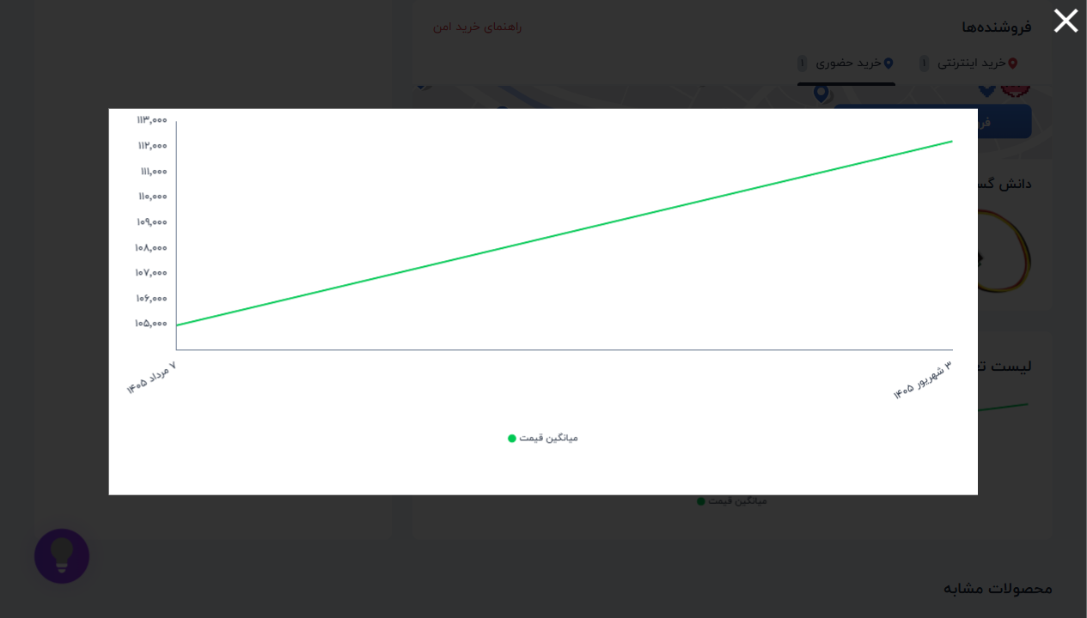
۱۰ فروشگاه برتر
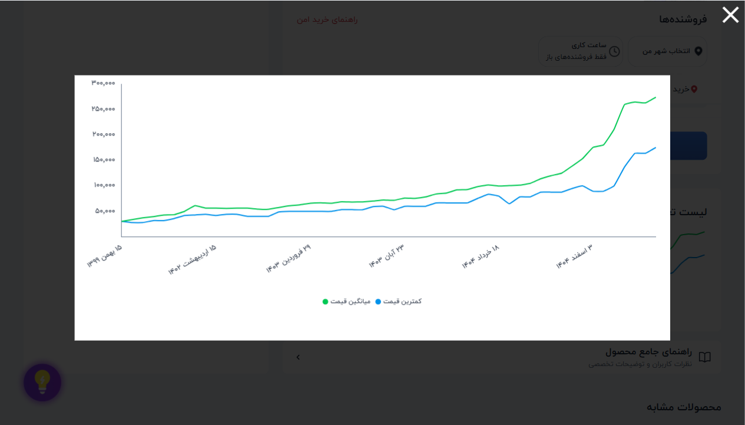
فروشگاه | تعداد محصول
پارس الکترونیک شاپ | 245 | 📈 نمودار تغییر قیمت: ماژول اولتراسونیک سنجش مسافت SRF-05
الکترونیک ECA | 240
جم ترونیک | 227
میکروپردازش | 225
کافه ربات | 222
ایده الکترونیک | 220
الکترونیک 724 | 202
بهنام رباتیک | 200
اهم الکترونیک | 189
ولتاتک | 185

وضعیت ضمانت | تعداد
ندارد | 8344
دارد | 2760
وضعیت ضمانت ترب
 |  | 📈 نمودار تغییر قیمت: گیرنده ریموت ASK 315MHz مدل RXB22
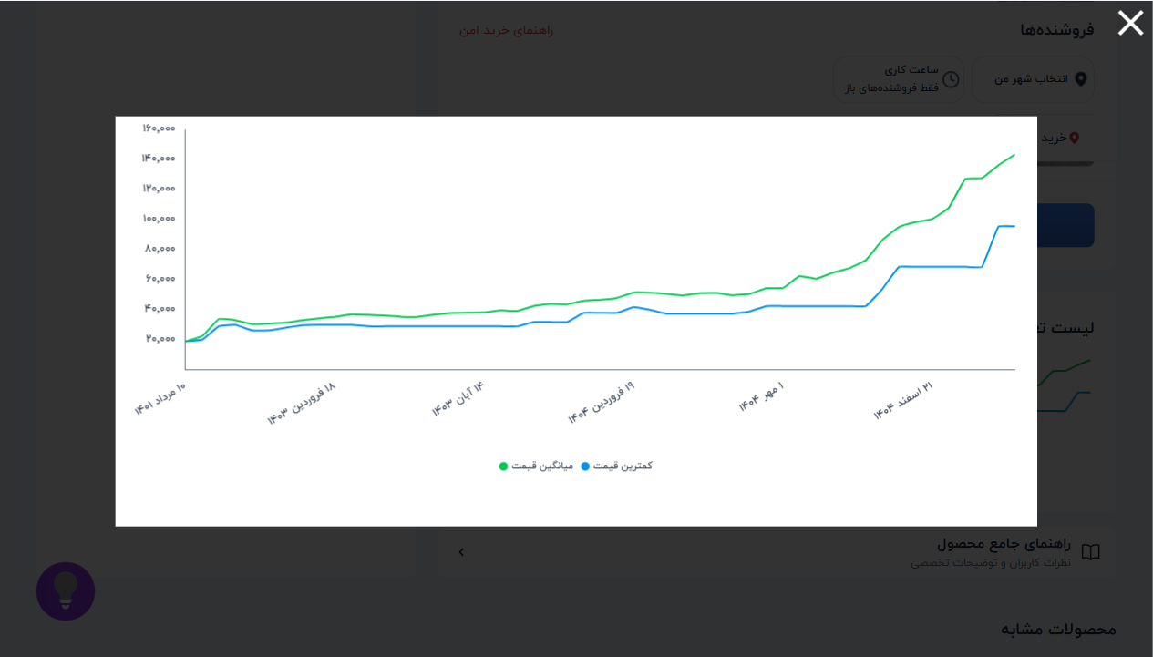

 |  | 📈 نمودار تغییر قیمت: فرستنده،گیرنده 2 کانال 433MHZ رادی
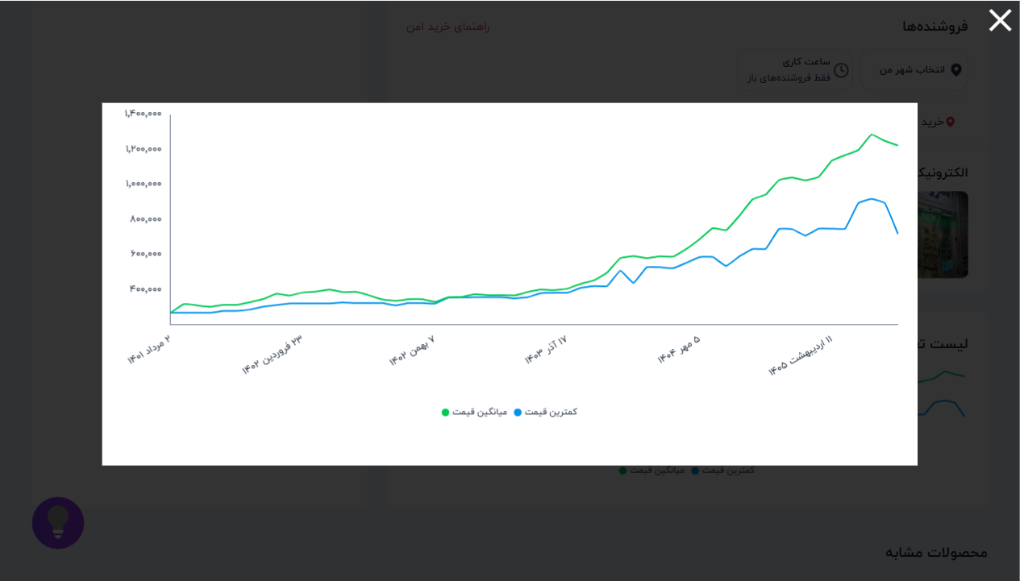

 |  | 📈 نمودار تغییر قیمت: بازر BUZER-5V اکتیو
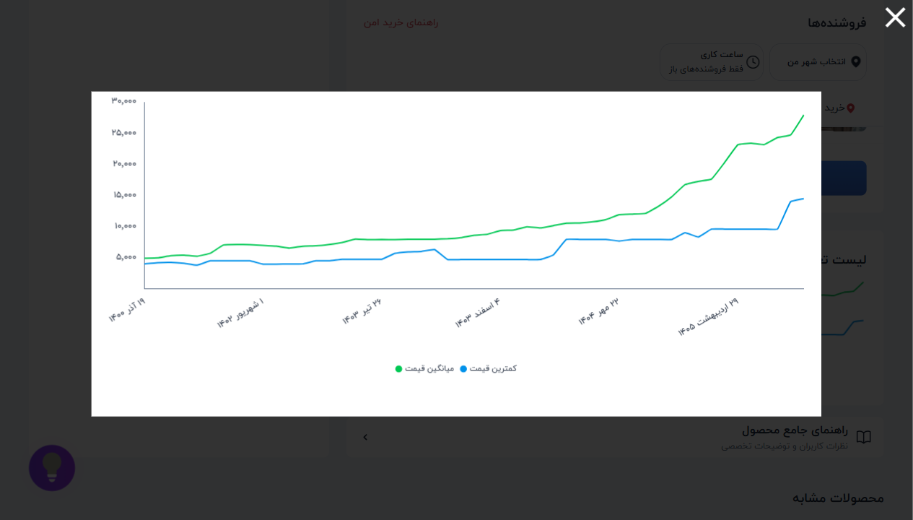

 |  | 📈 نمودار تغییر قیمت: پیزو الکتریک 27 میلی متر
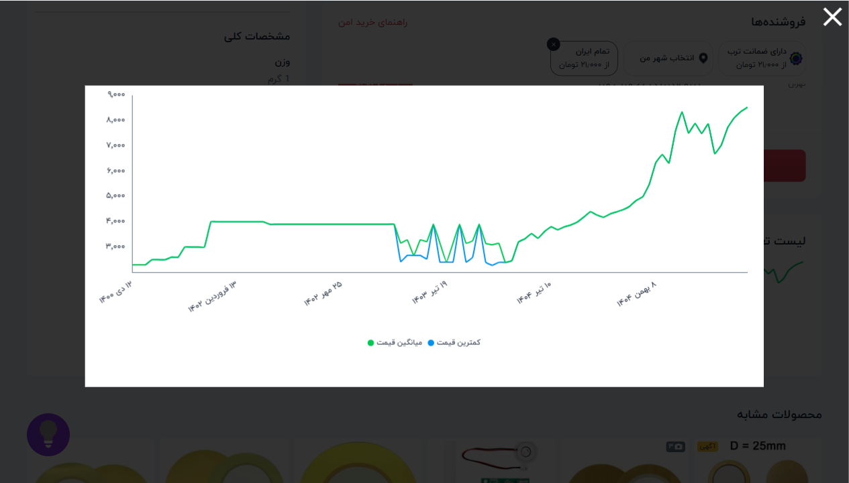

 |  | 📈 نمودار تغییر قیمت: پیزو بخار سرد قطر 20
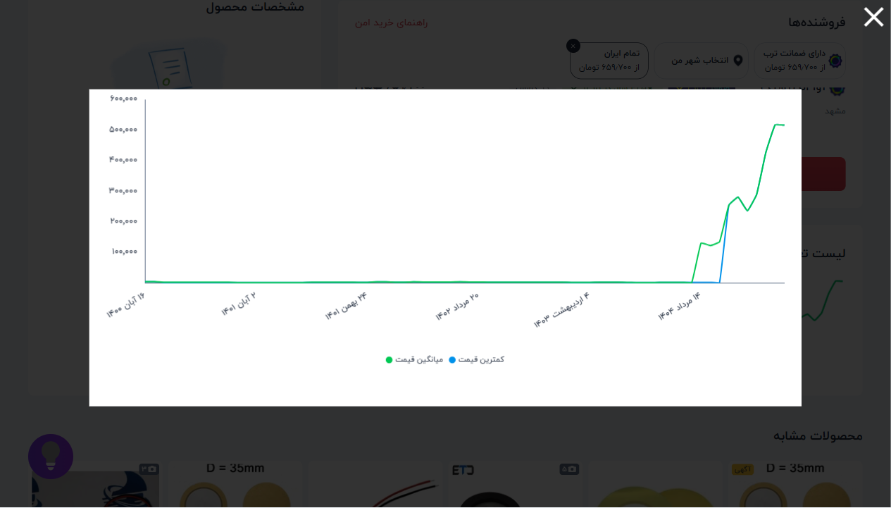

 |  | 📈 نمودار تغییر قیمت: ماژول اینورتر DC به AC افزاینده 300
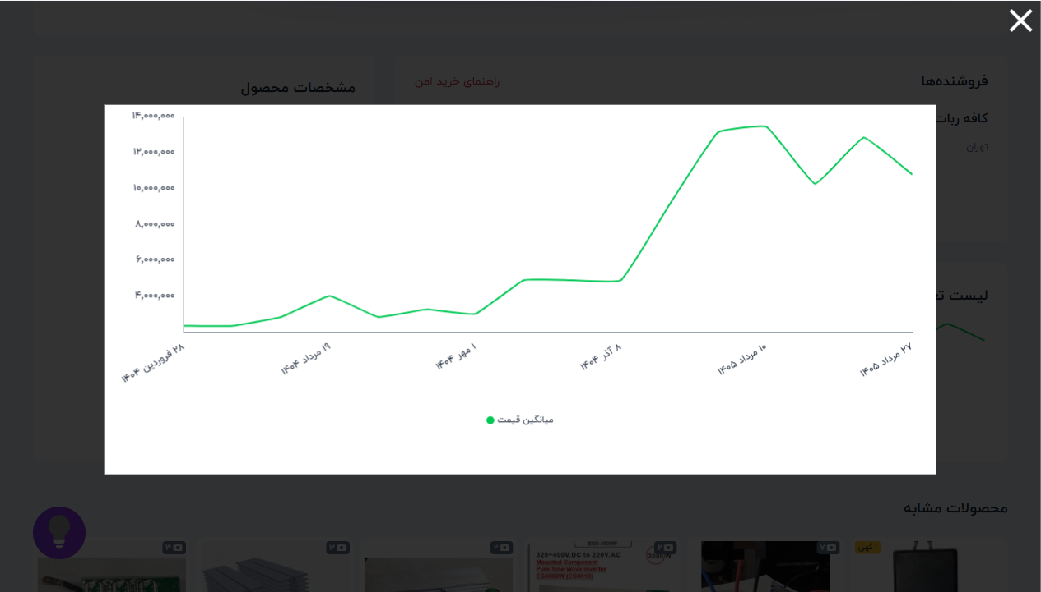

 |  | 📈 نمودار تغییر قیمت: لیزر کوچک 5 میلی وات 3V نقطه ای قرم
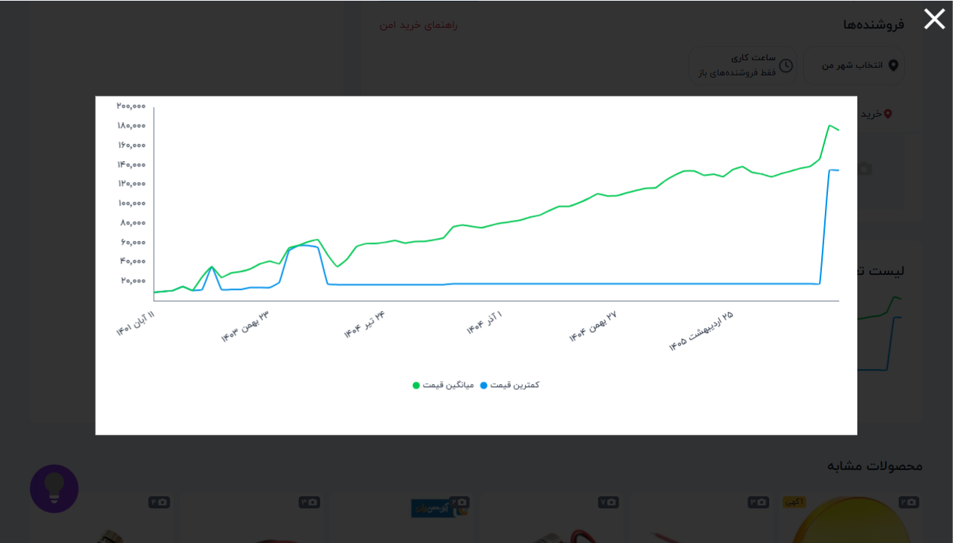

 |  | 📈 نمودار تغییر قیمت: تگ کارت TAG RFID 125KHz
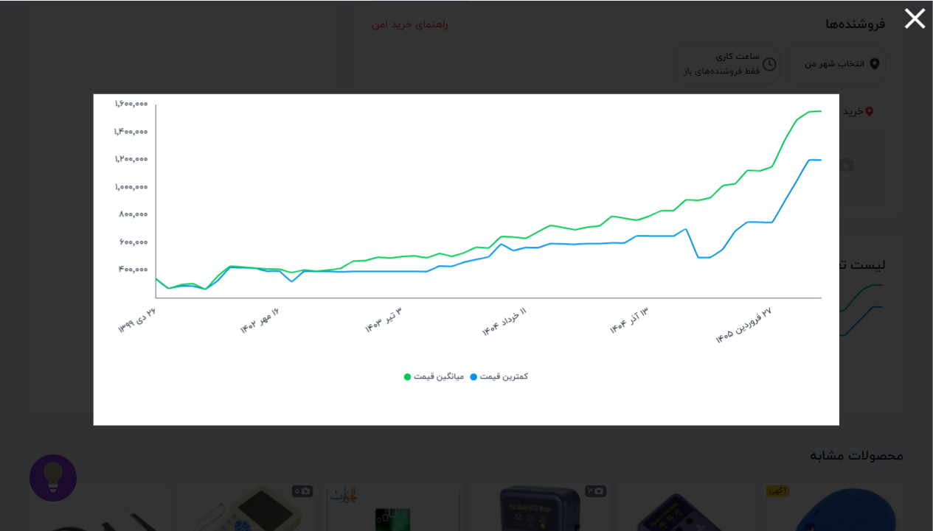

 |  | 📈 نمودار تغییر قیمت: تگ کارت TAG RFID 13.56MHz
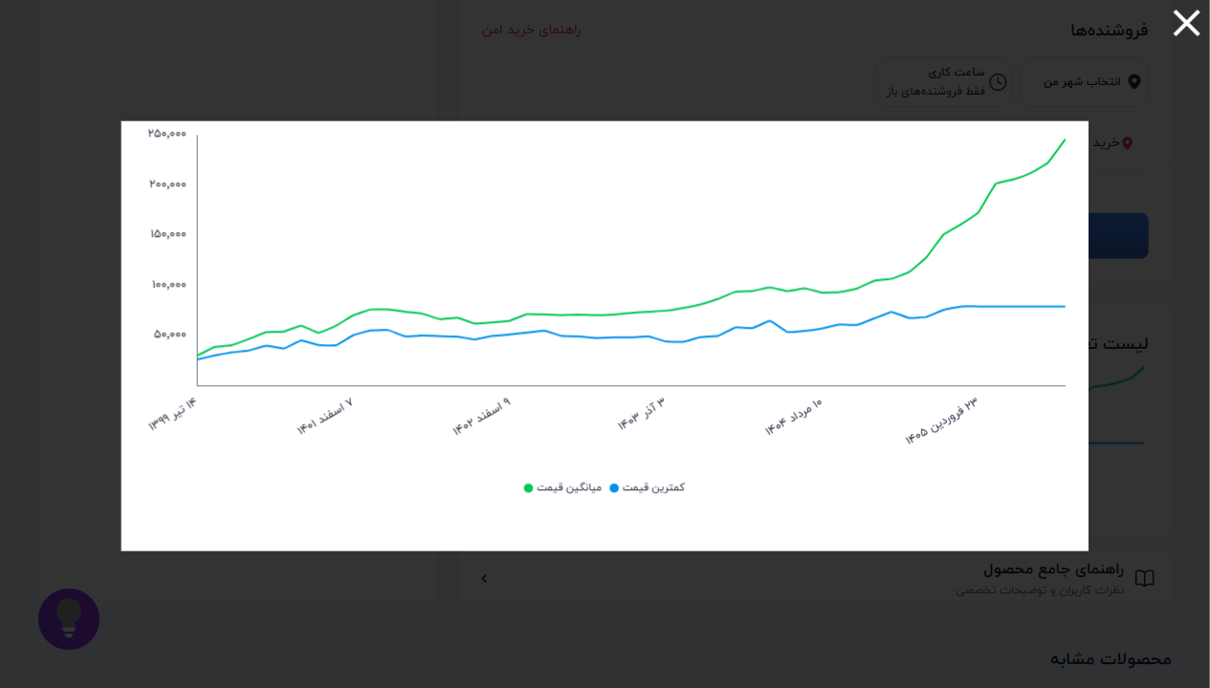

 |  | 📈 نمودار تغییر قیمت: المان خنک کننده TEC 6A
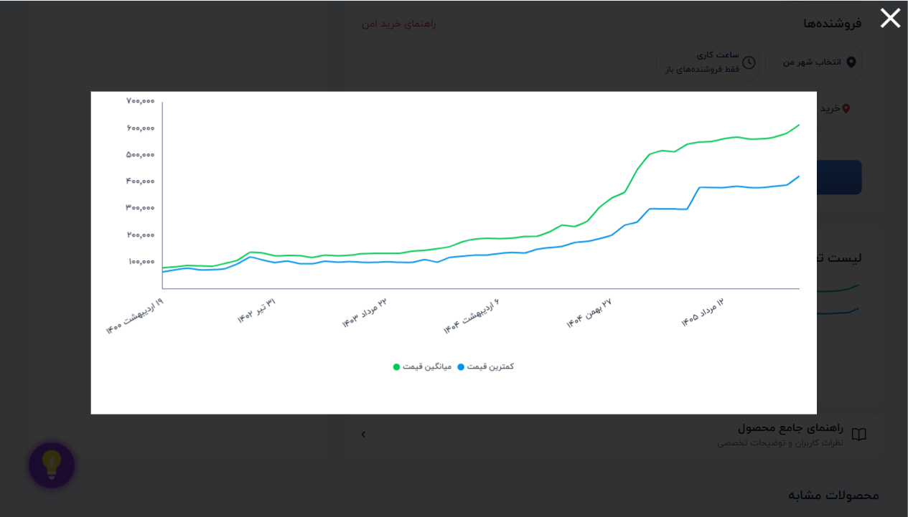

 |  | 📈 نمودار تغییر قیمت: ماژول گاز بدون سنسور FC-22
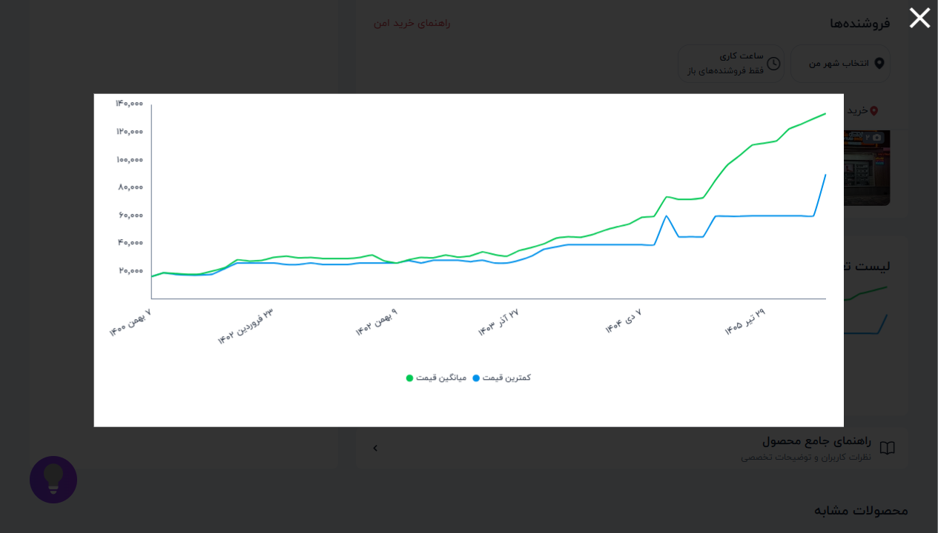

 |  | 📈 نمودار تغییر قیمت: ماژول پخش فایل های صوتی VS1003B / V
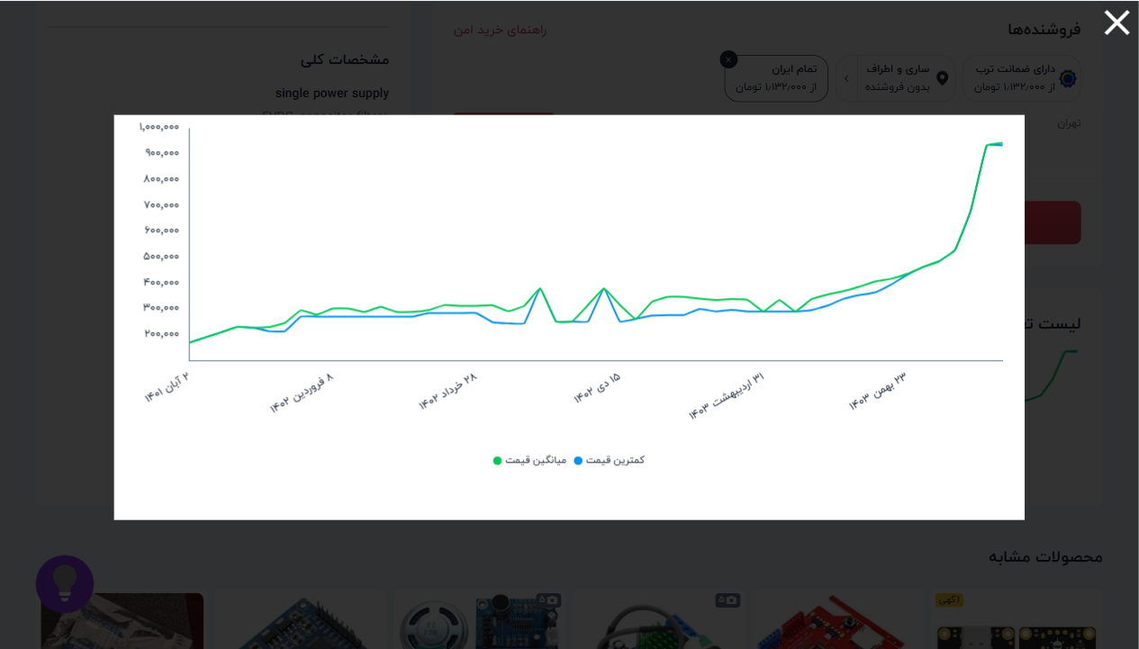

 |  | 📈 نمودار تغییر قیمت: ماژول بلوتوث صوتی 2*3w با ریموت مد
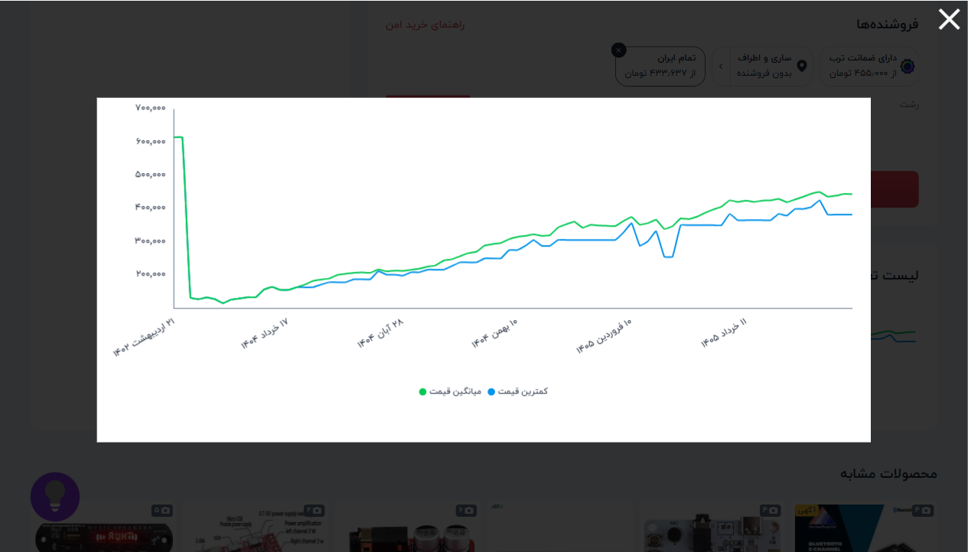

 |  | 📈 نمودار تغییر قیمت: ماژول RFID READER 125KHz - EM18
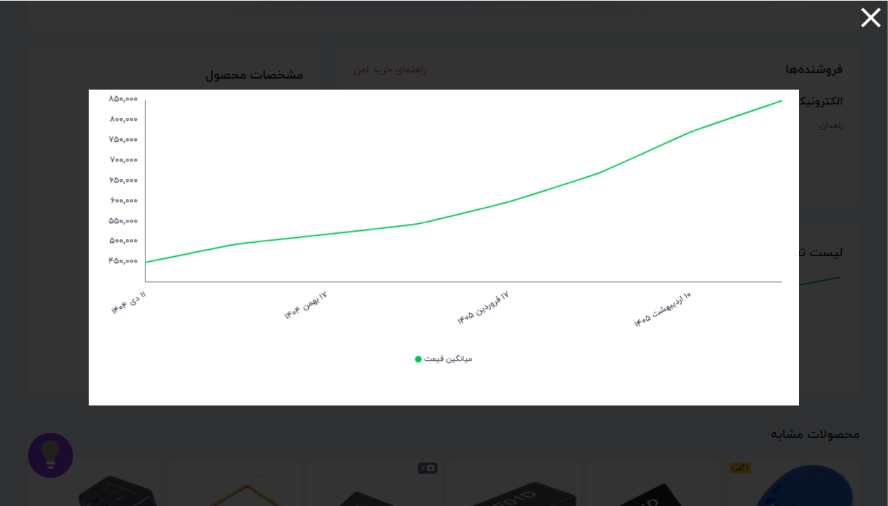

 |  | 📈 نمودار تغییر قیمت: ماژول RFID ریدر RF01D ID3 آپدیت شده
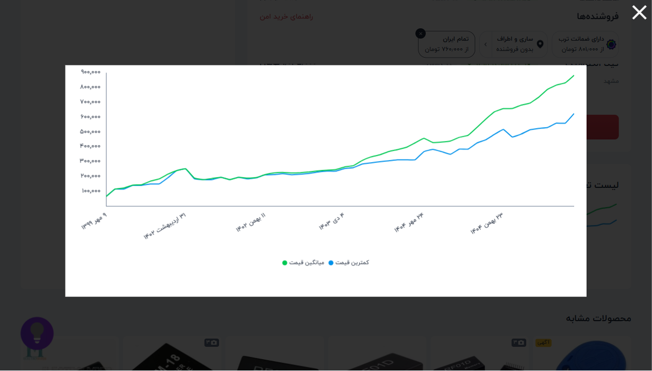

 |  | 📈 نمودار تغییر قیمت: ماژول RFID ریدر RF01D Memory (حافظه


 |  | 📈 نمودار تغییر قیمت: تگ جاسوئیچی 125KHz (آبی) بسته های 1
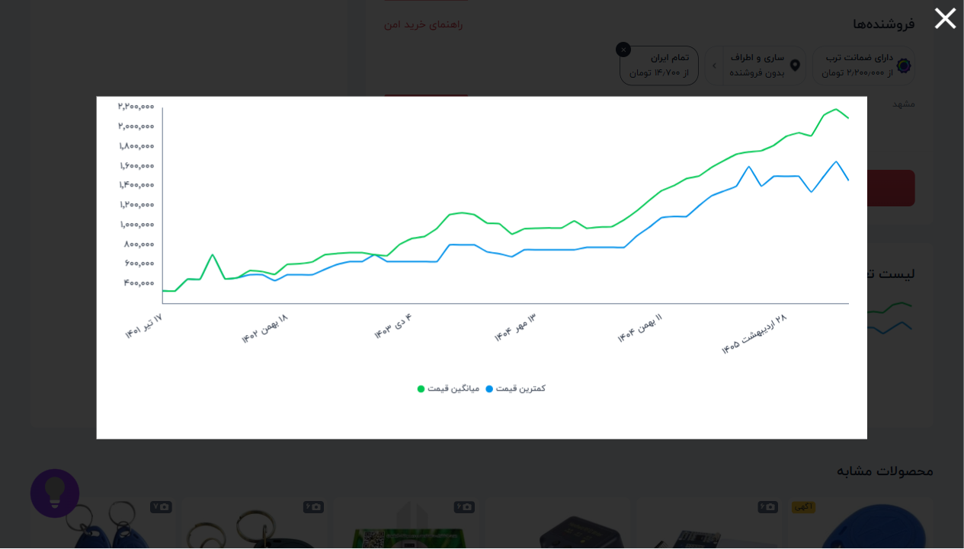

 |  | 📈 نمودار تغییر قیمت: ماژول اولتراسونیک سنجش مسافت SRF-04
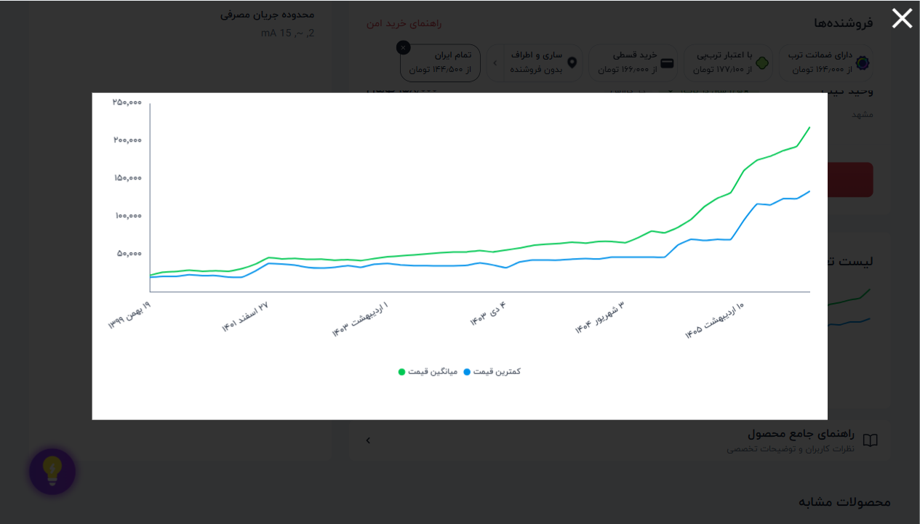

 |  | 📈 نمودار تغییر قیمت: ماژول لودسل RED - HX711
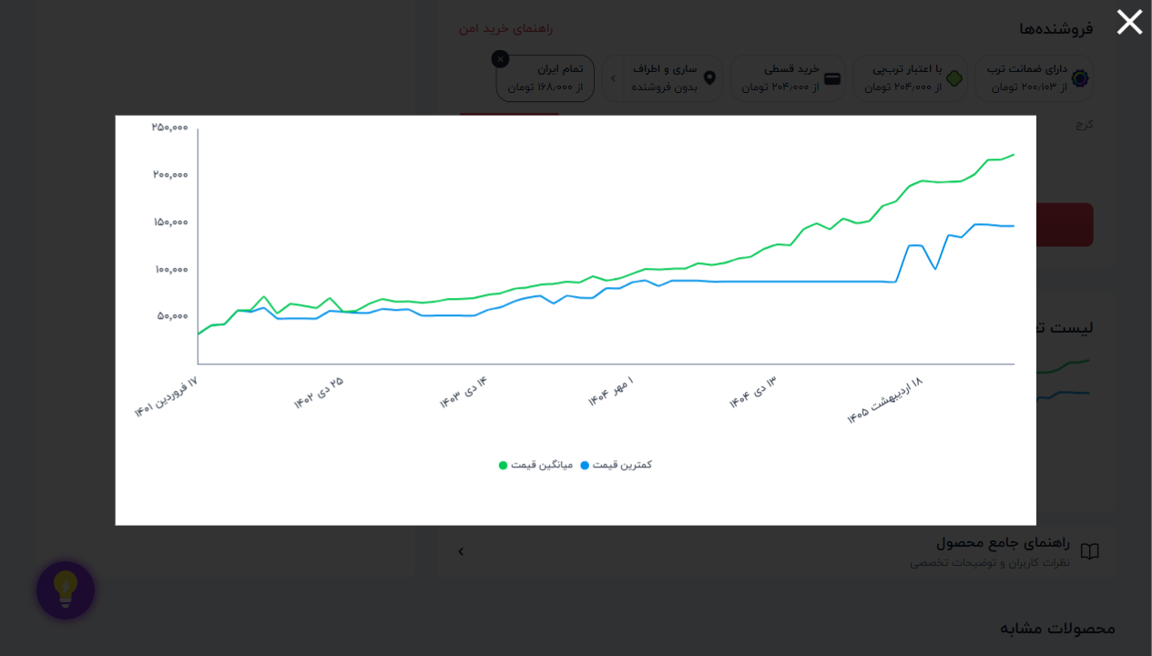

 |  | 📈 نمودار تغییر قیمت: مبدل RS485 به RS232 برند HEXIN
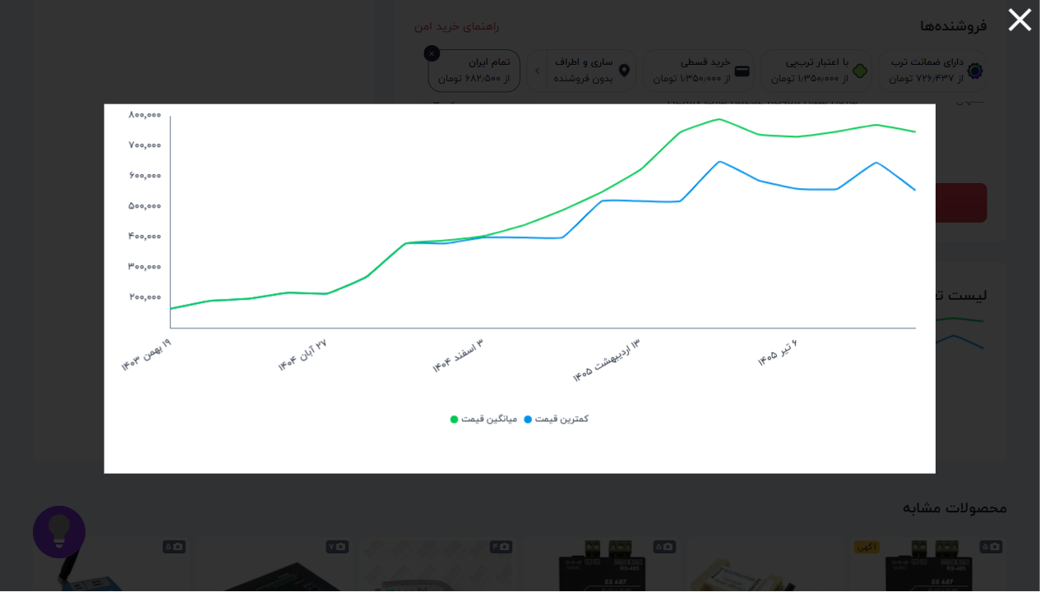

 |  | 📈 نمودار تغییر قیمت: مبدل USB به سریال RS485 چیپ CH340G
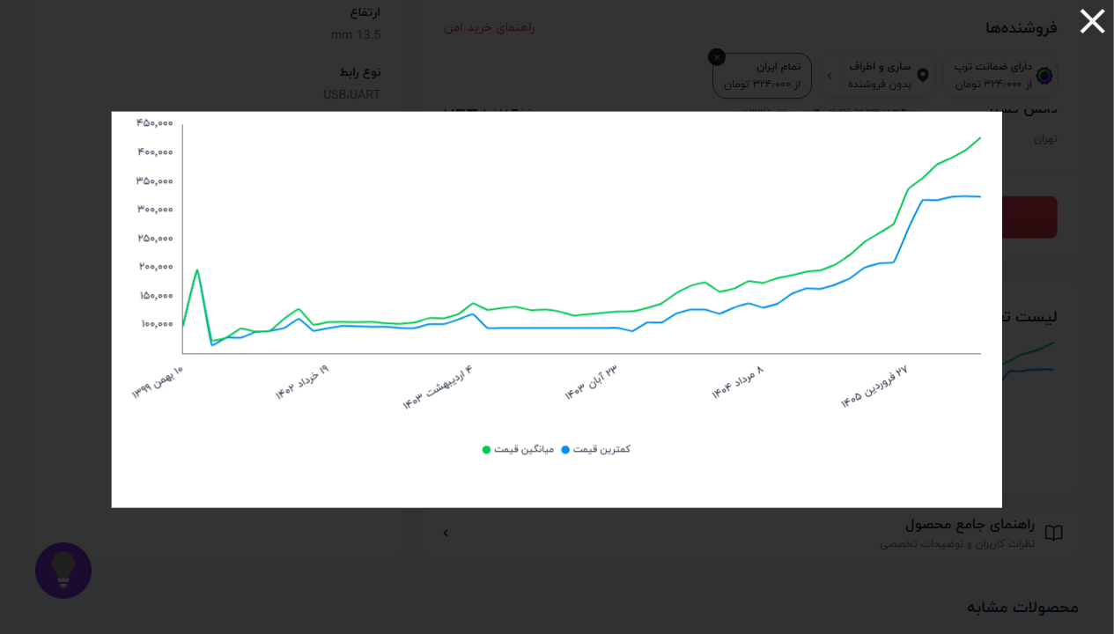

 |  | 📈 نمودار تغییر قیمت: ماژول 13.56Mhz RFID RC522 با قابل
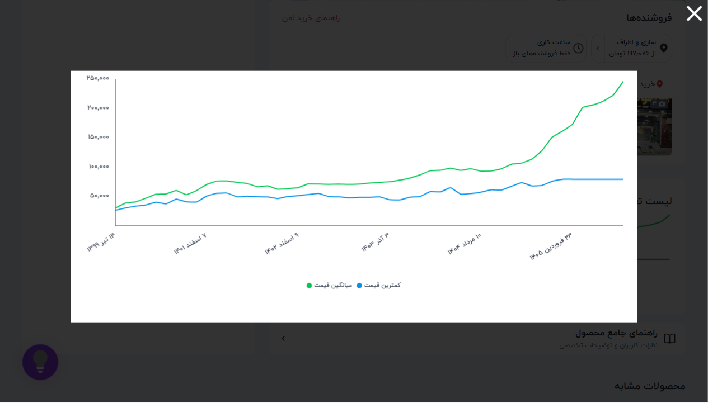

 |  | 📈 نمودار تغییر قیمت: آردوینو پرو مینی Arduino Pro Mini م
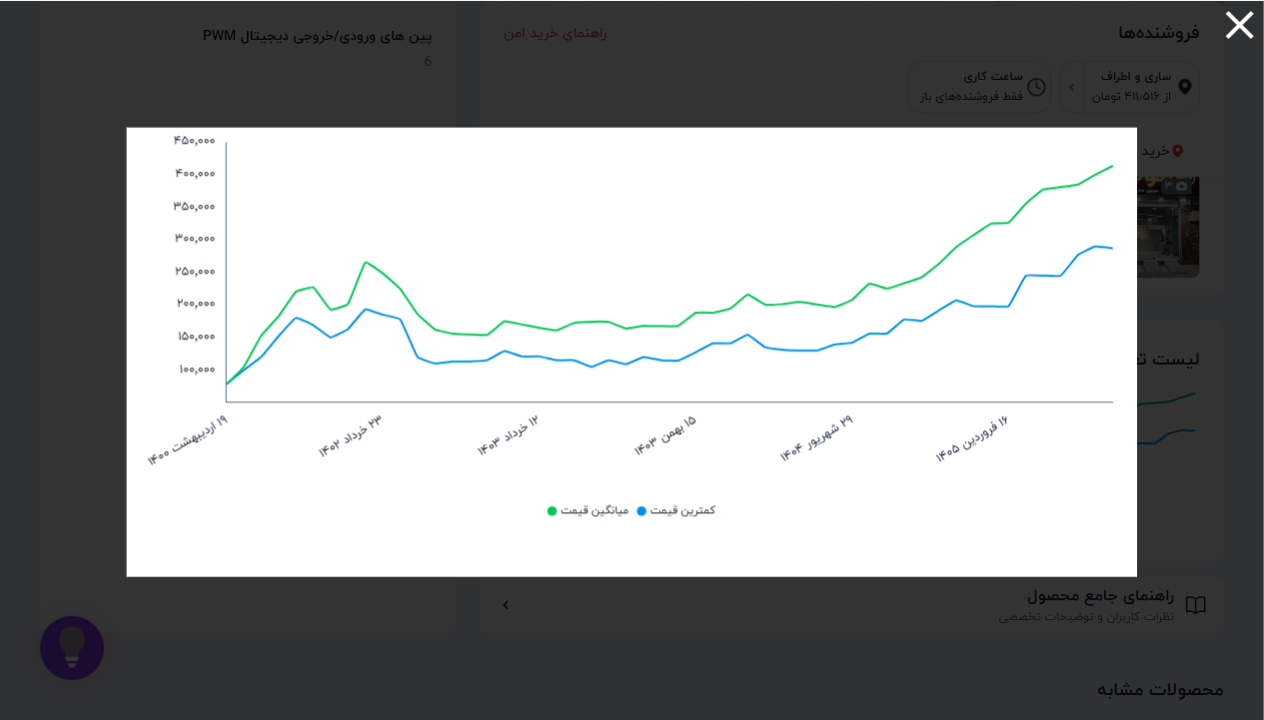

 |  | 📈 نمودار تغییر قیمت: آردوینو - Arduino MEGA2560 R3
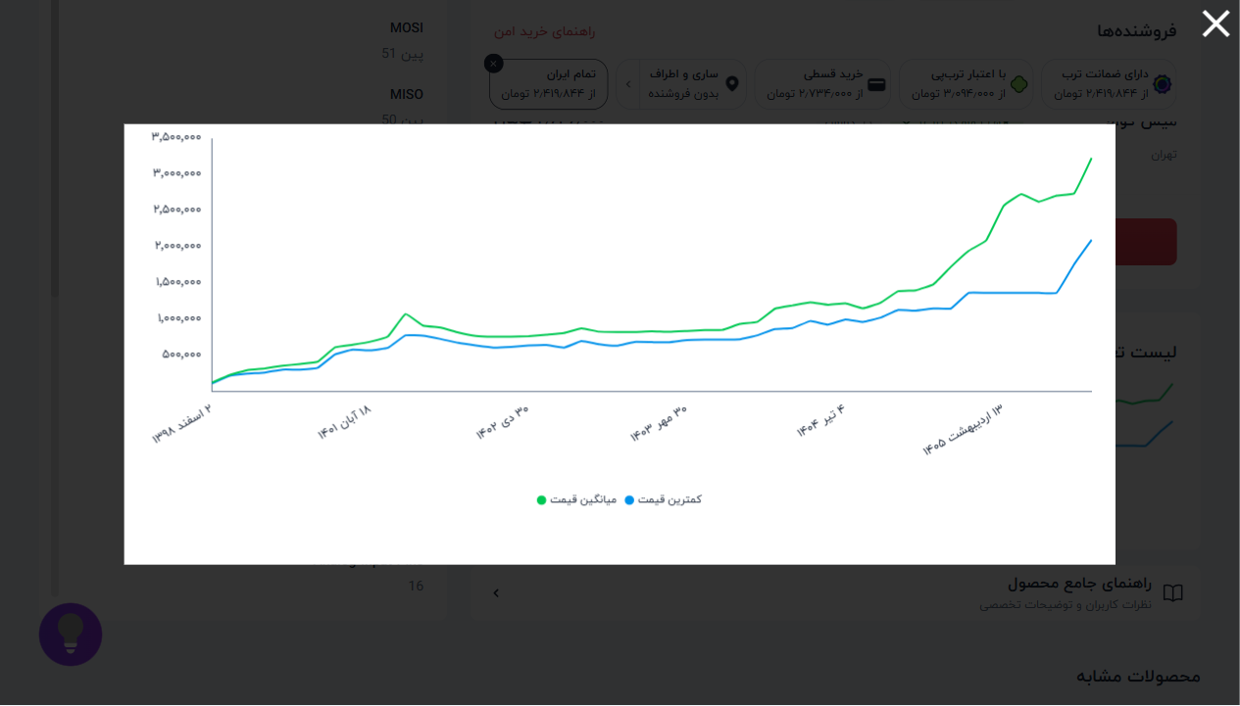

 |  | 📈 نمودار تغییر قیمت: ARDUINO UNO R3
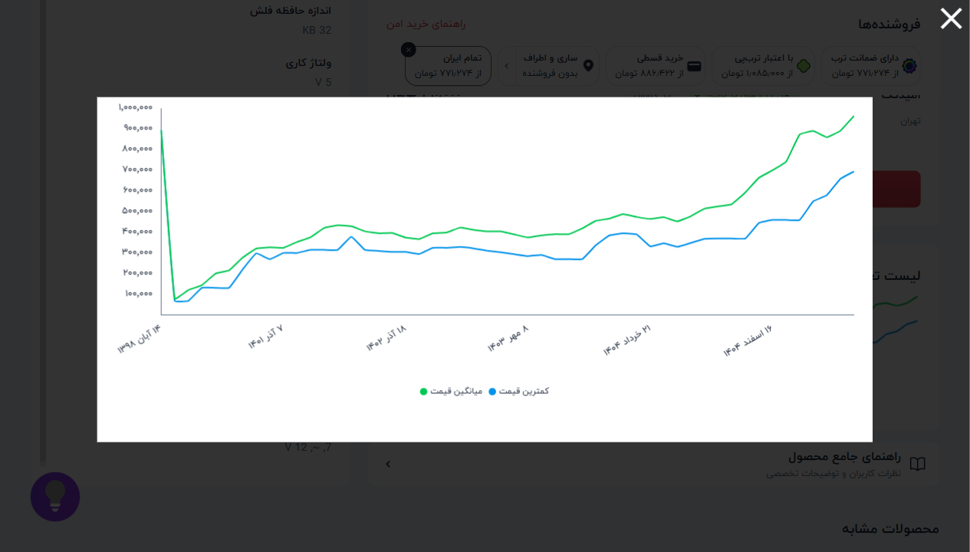

 |  | 📈 نمودار تغییر قیمت: آردوینو Arduino MEGA2560-CH340G
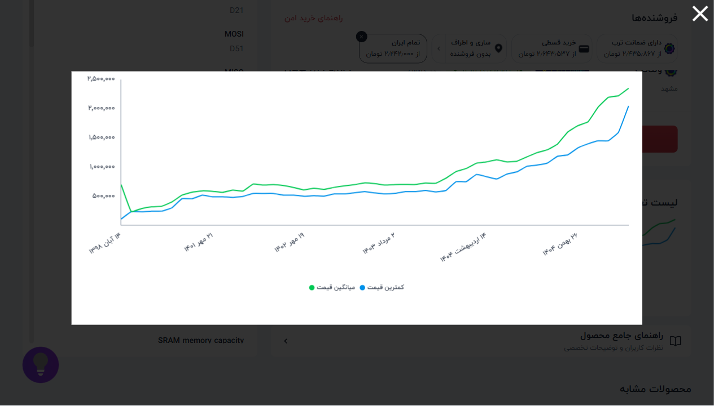

 |  | 📈 نمودار تغییر قیمت: ماژول راه انداز موتور L298
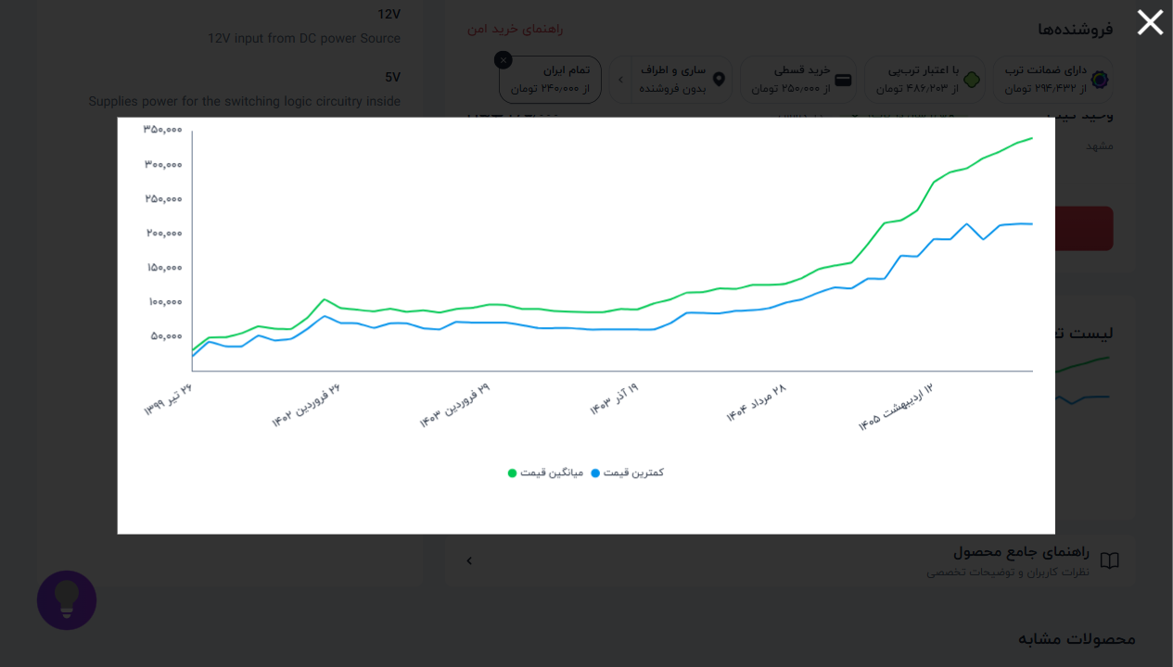

 |  | 📈 نمودار تغییر قیمت: ماژول مبدل DC-DC LM2596 کاهنده خروج
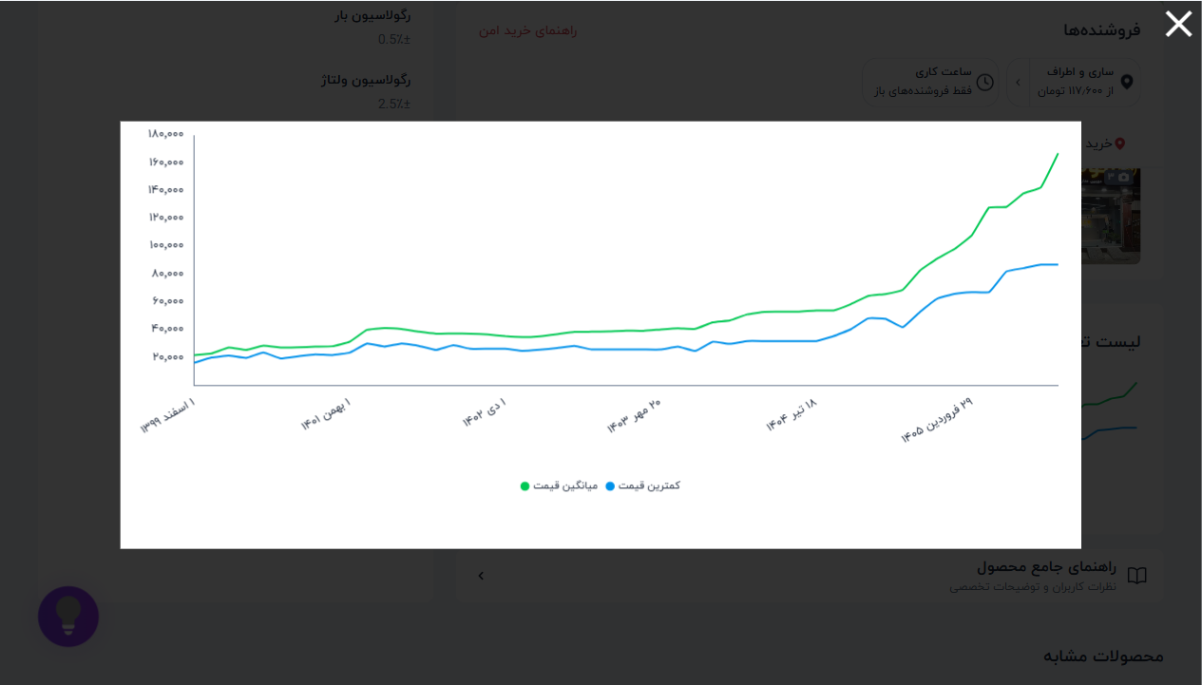

 |  | 📈 نمودار تغییر قیمت: شیلد شبکه W5100
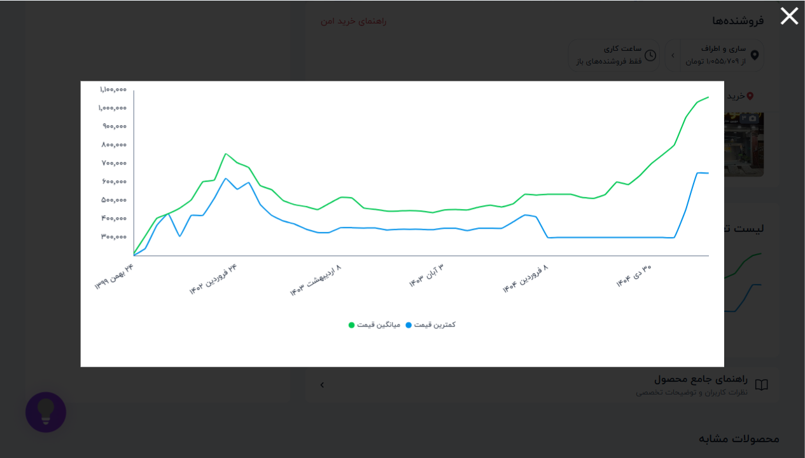

 |  | 📈 نمودار تغییر قیمت: آردوینو Arduino UNO R3 CH340 SMD با
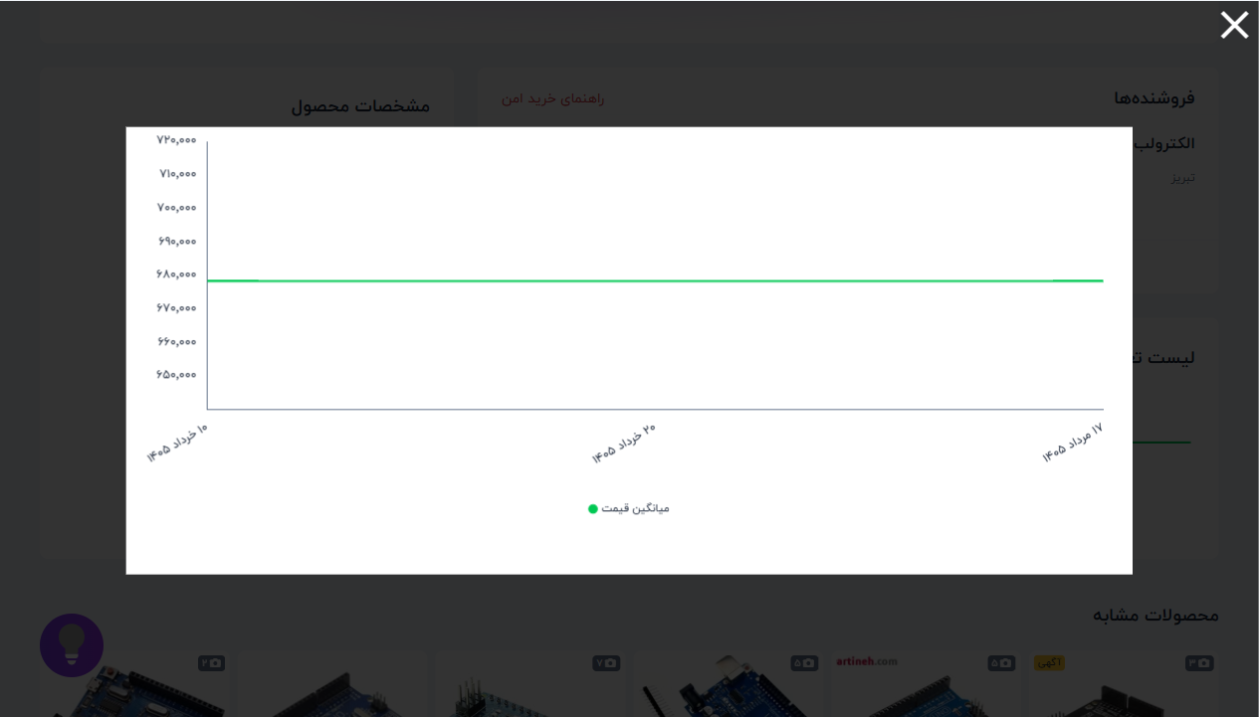

 |  | 📈 نمودار تغییر قیمت: شیلد پروتوتایپ ARDUINO MEGA2560
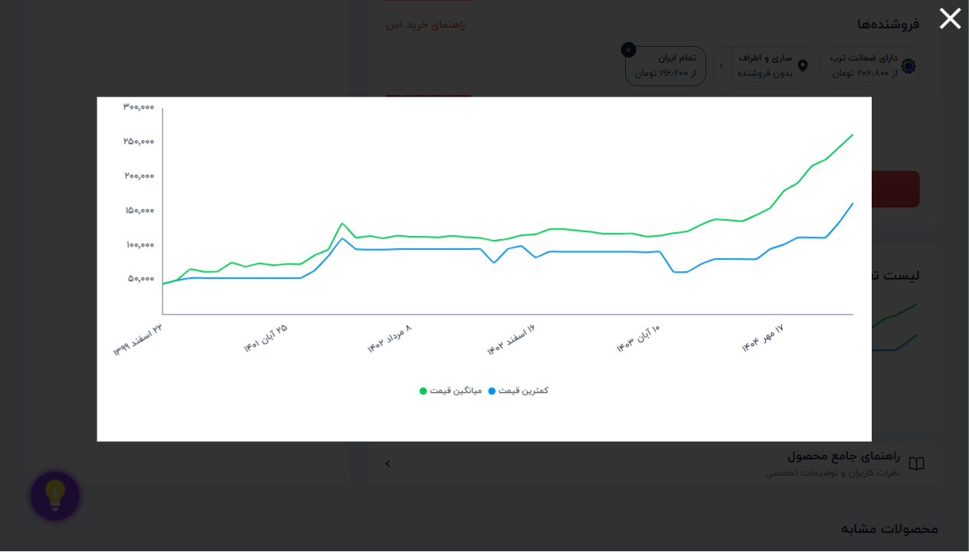

 |  | 📈 نمودار تغییر قیمت: ماژول مبدل USB به TTL با تراشه PL23
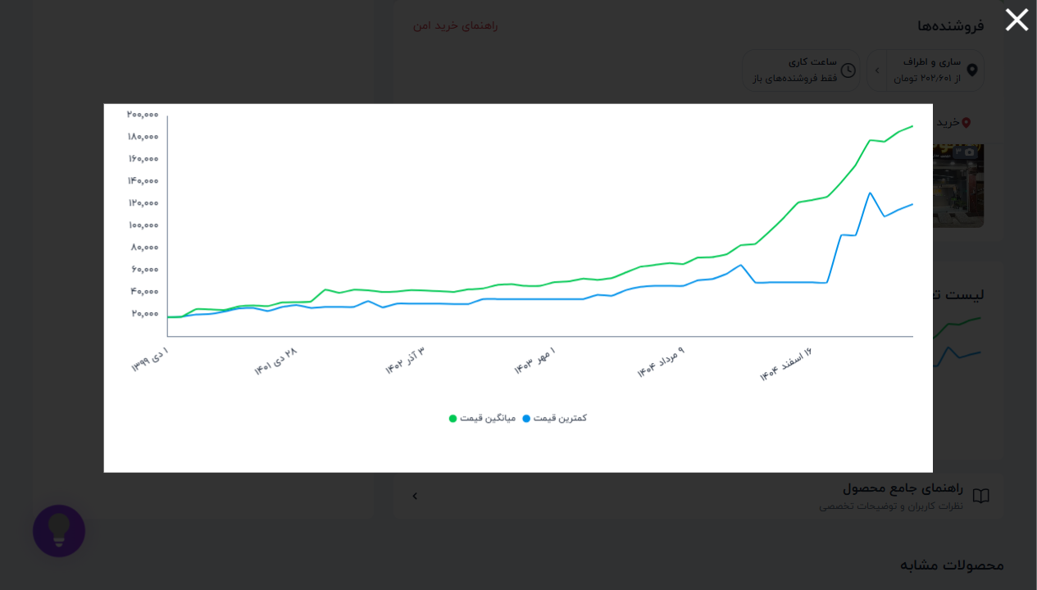

 |  | 📈 نمودار تغییر قیمت: ماژول کارتخوان میکرو SD - ماژول میک
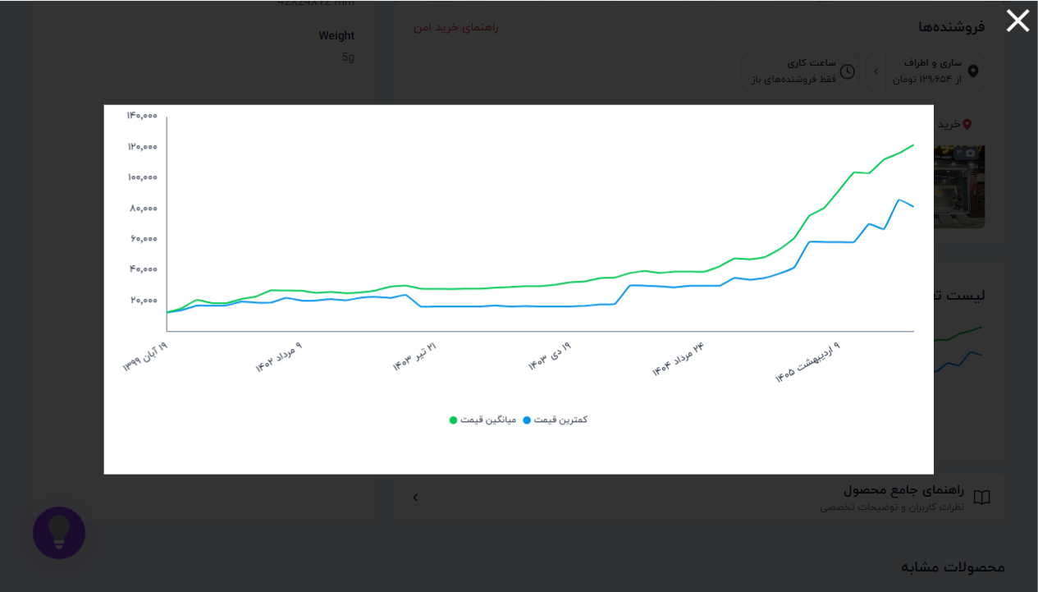

 |  | 📈 نمودار تغییر قیمت: کابل مبدل مشکی PL2303 USB TO TTL
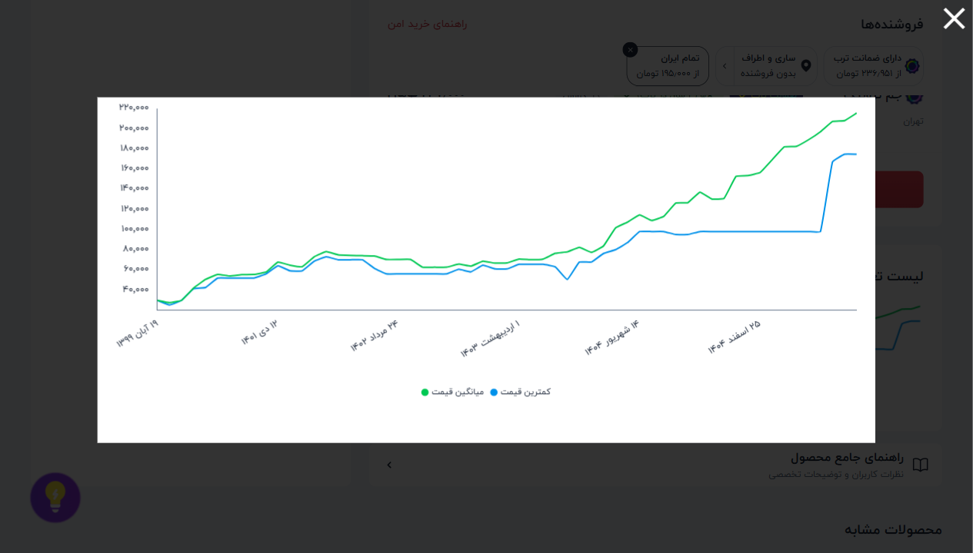

 |  | 📈 نمودار تغییر قیمت: ماژول رله 2 کانال 5V
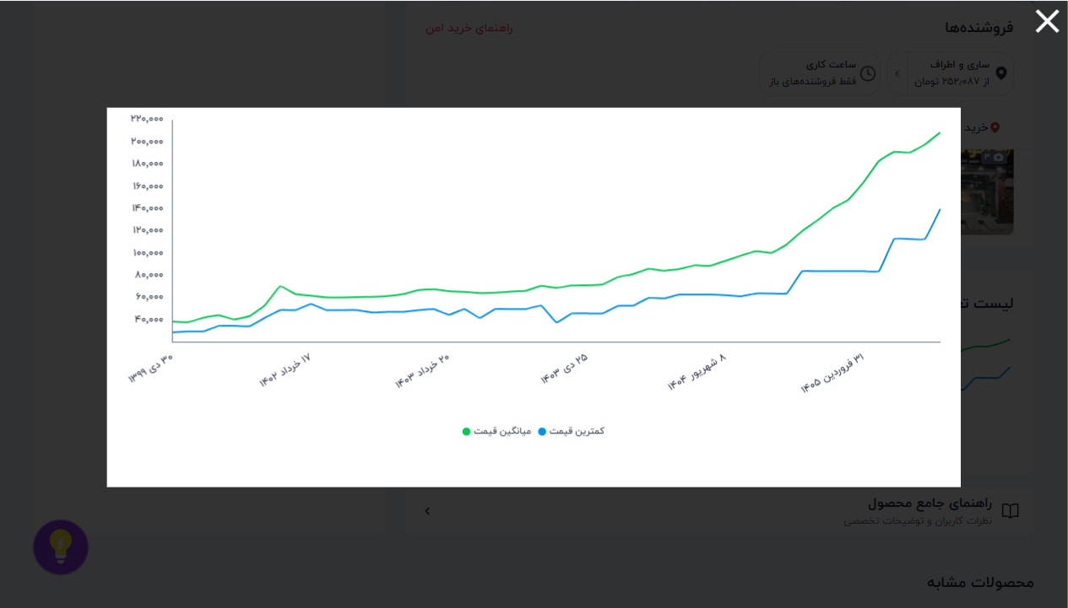

 |  | 📈 نمودار تغییر قیمت: ماژول منبع تغذیه بردبورد 3.3-5 ولت
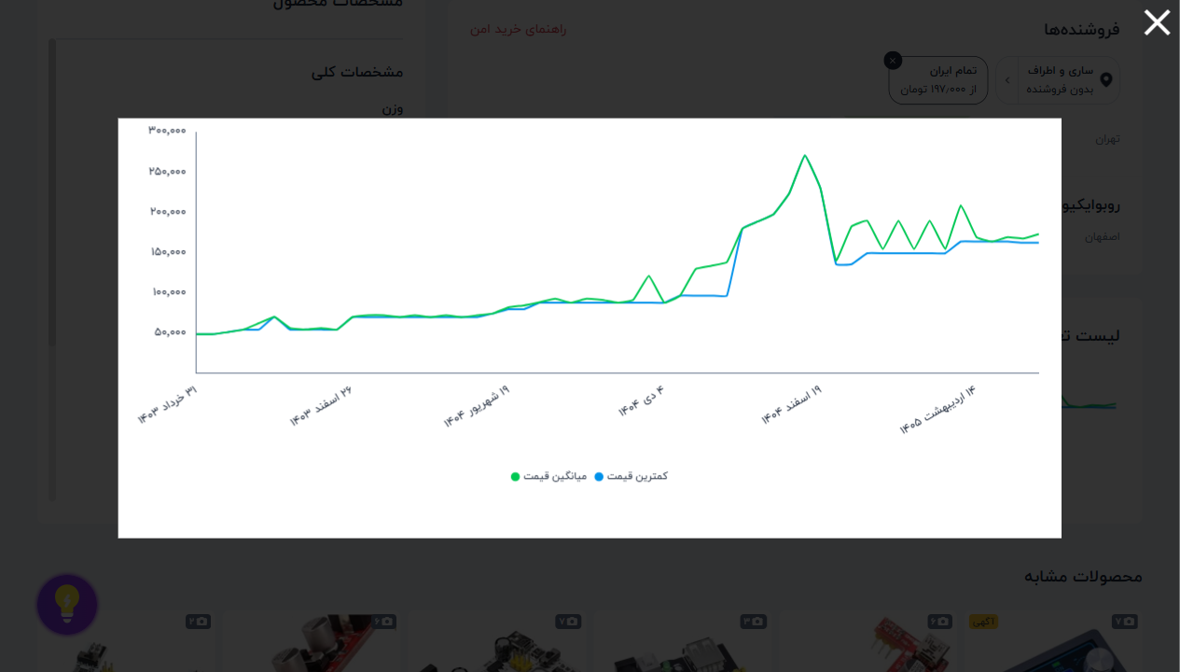

 |  | 📈 نمودار تغییر قیمت: ماژول تاریخ و ساعت DS1307
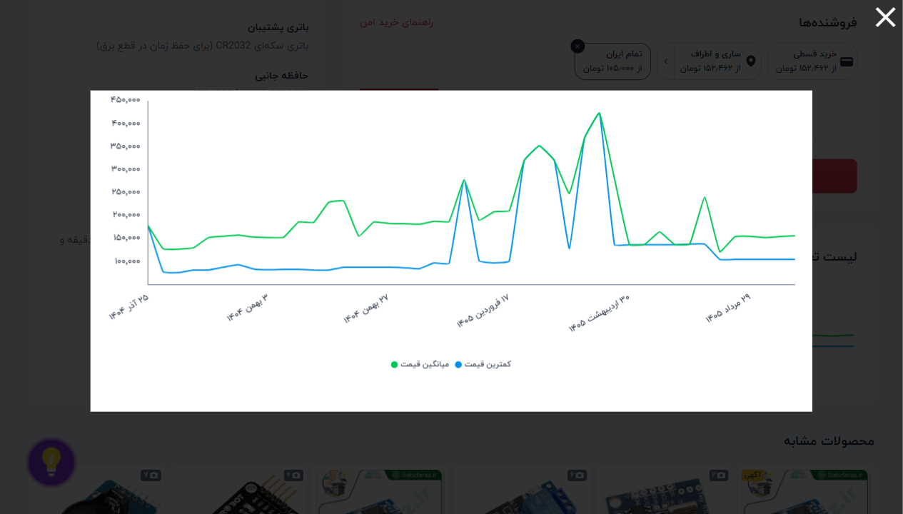

 |  | 📈 نمودار تغییر قیمت: ماژول مبدل RS232 to TTL
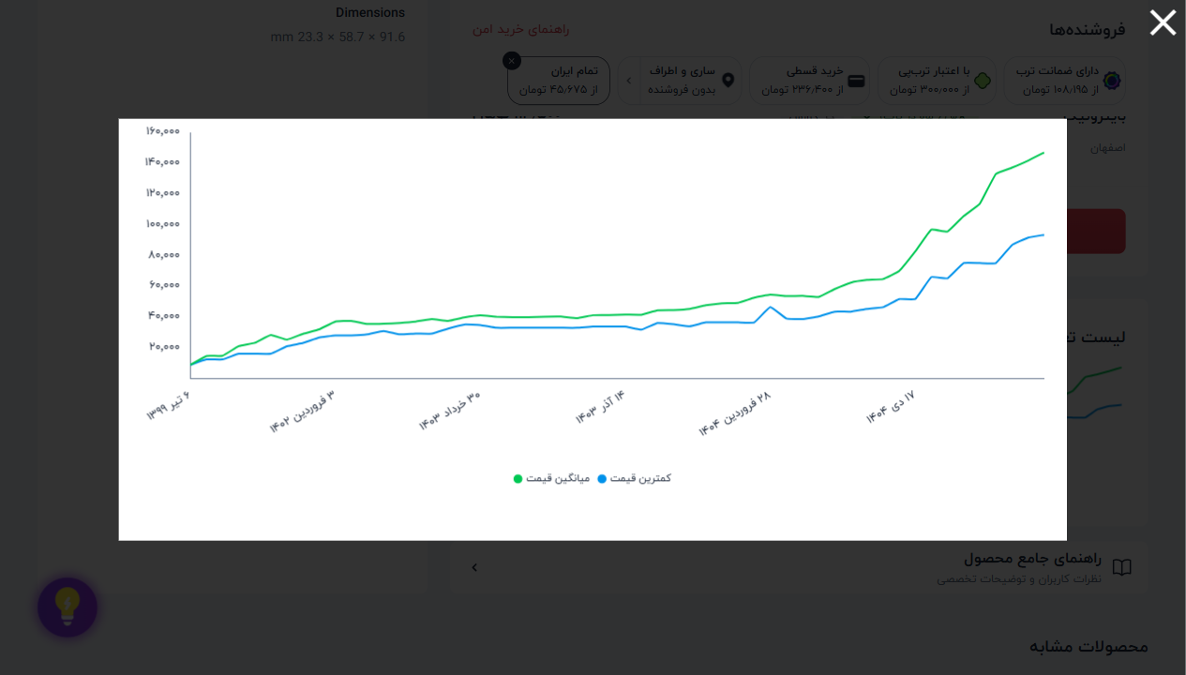

 |  | 📈 نمودار تغییر قیمت: ماژول سنسور حرکت مادون قرمز SR501
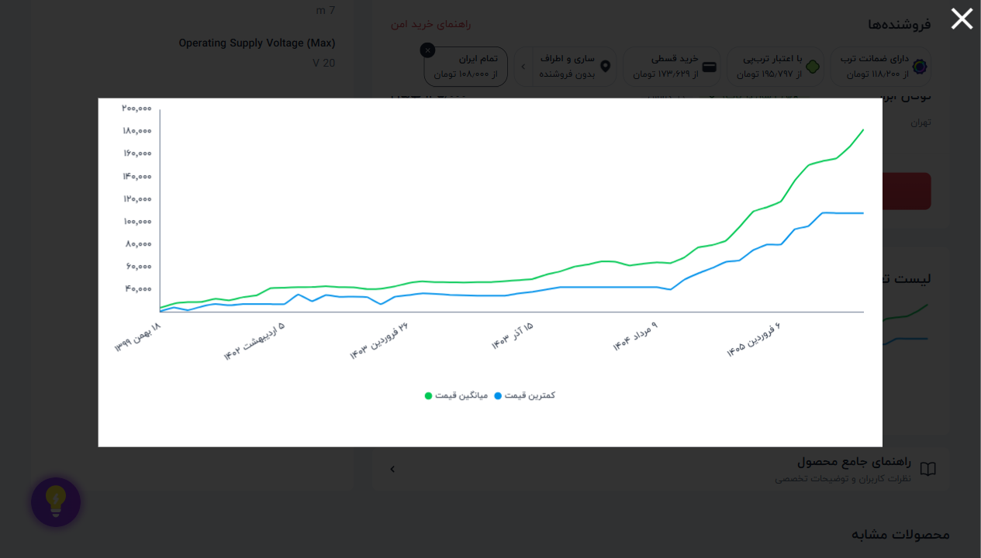

 |  | 📈 نمودار تغییر قیمت: شیلد نمایشگر لمسی 8 بیتی 2.4 اینچ 2
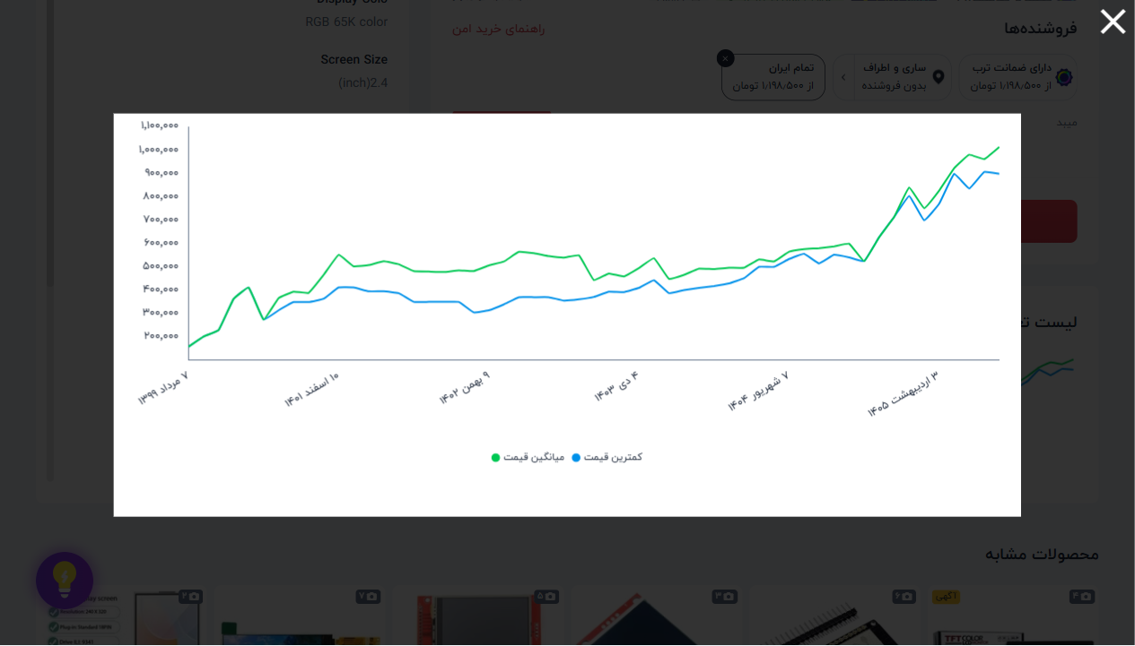

 |  | 📈 نمودار تغییر قیمت: ماژول وای فا ESP8266-07S برد مشکی
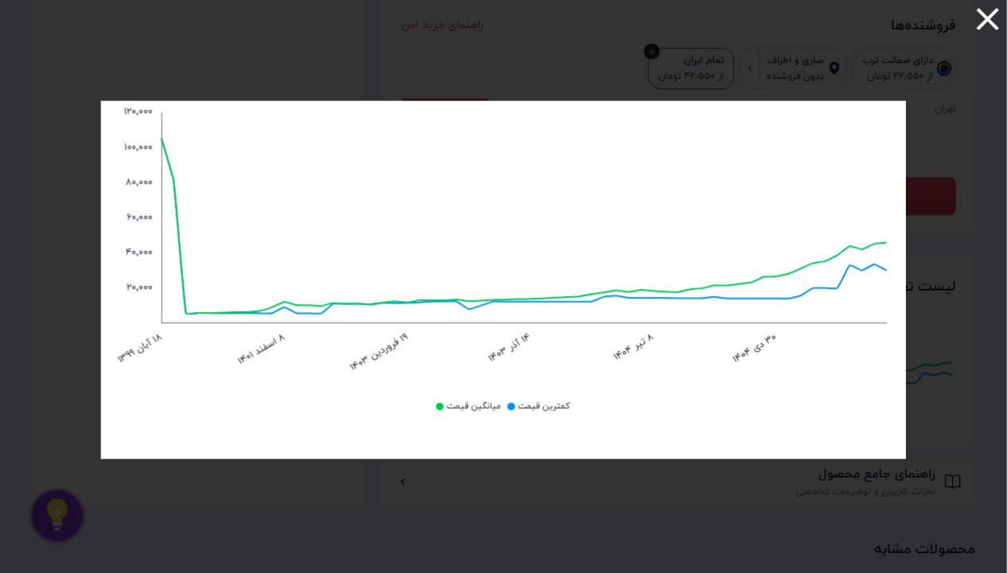

 |  | 📈 نمودار تغییر قیمت: ماژول وای فای ESP8266 ESP-01
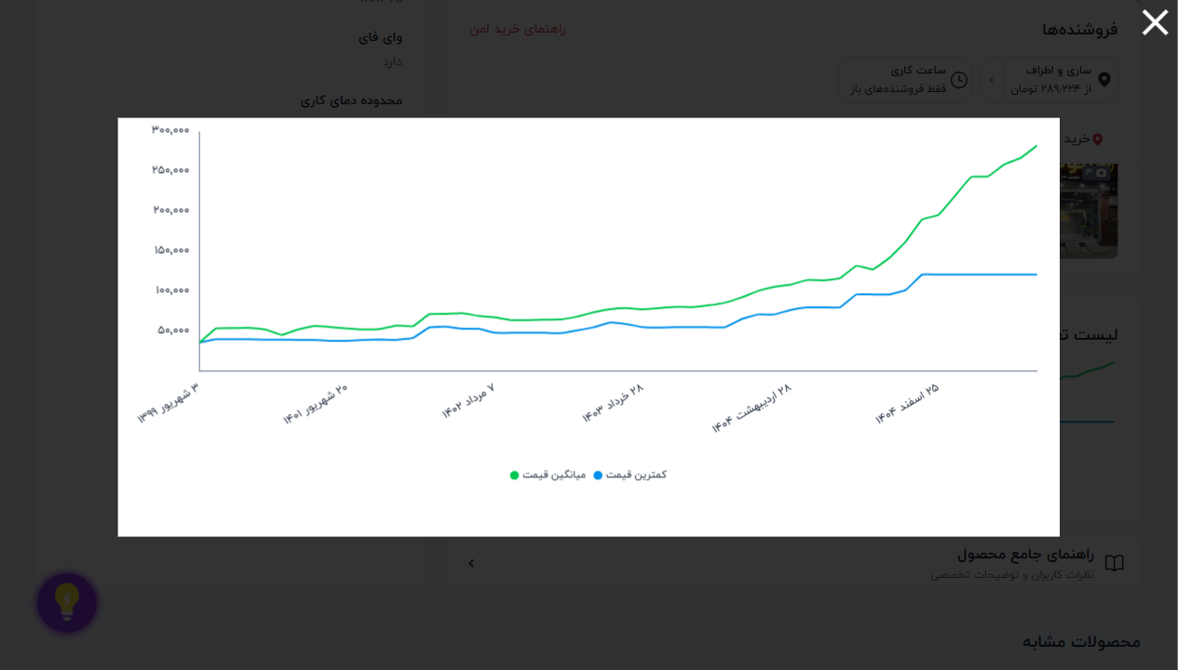

 |  | 📈 نمودار تغییر قیمت: ماژول بلوتوث HC05 همراه با برد کمکی
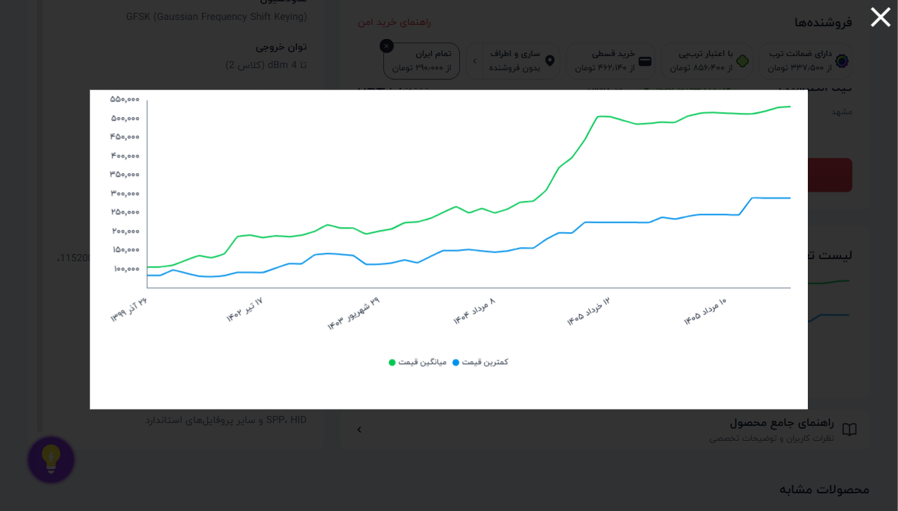

 |  | 📈 نمودار تغییر قیمت: ماژول رطوبت خاک YL-69
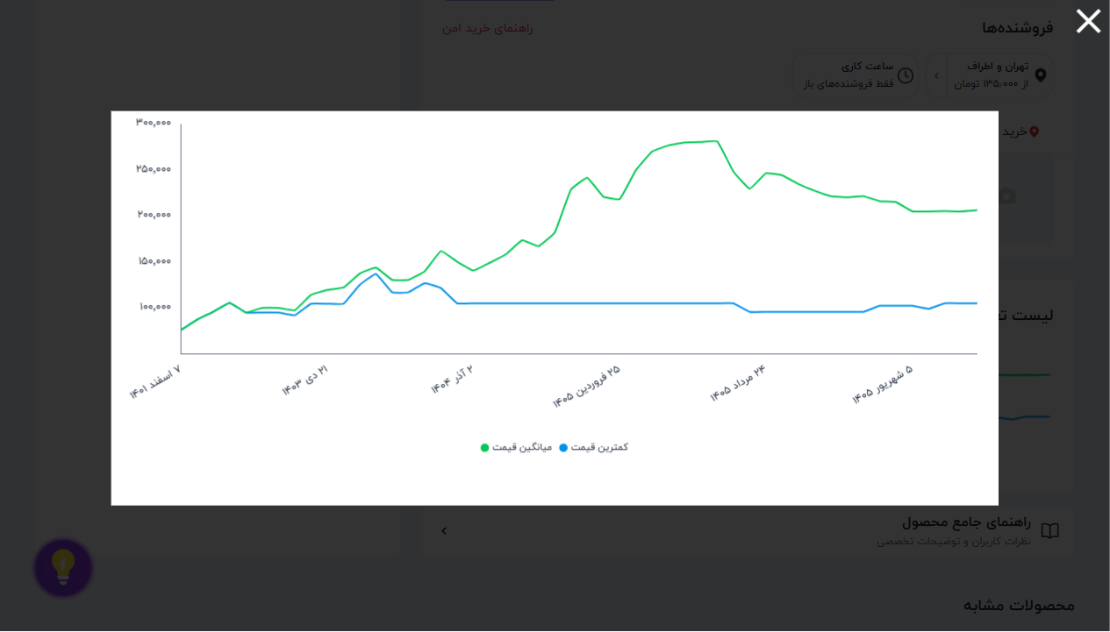

 |  | 📈 نمودار تغییر قیمت: ماژول DS3231 به همراه EEPROM AT24C3
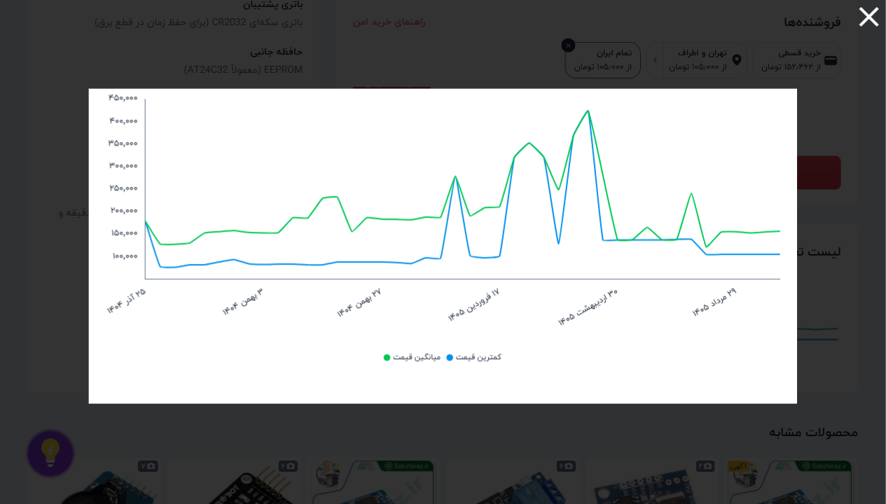

 |  | 📈 نمودار تغییر قیمت: ماژول GPS UBLOX NEO6M
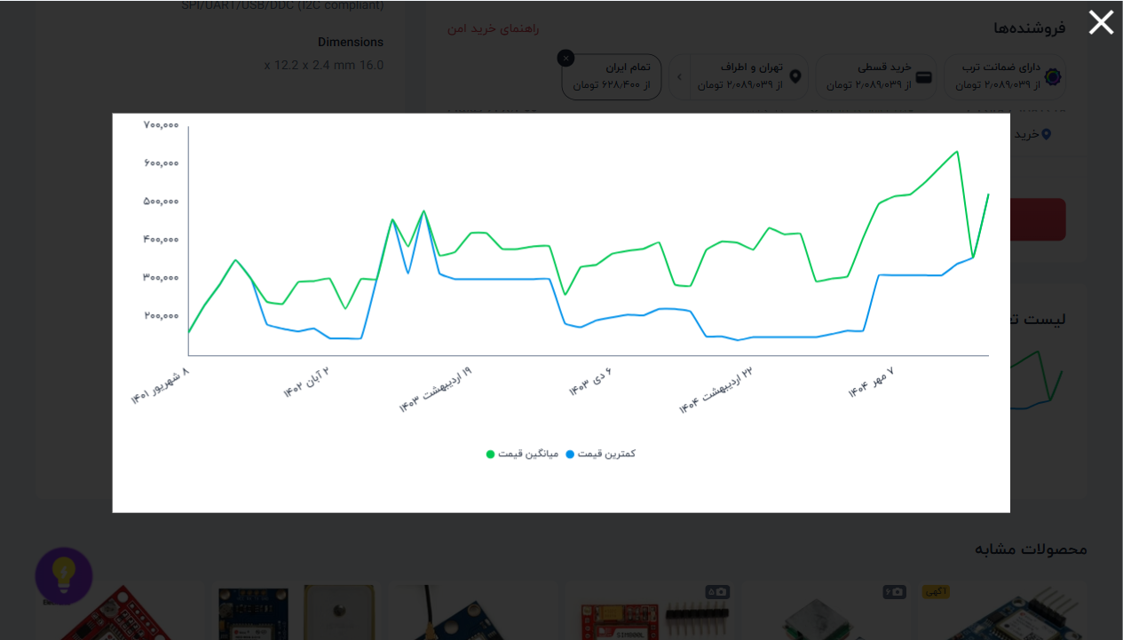

 |  | 📈 نمودار تغییر قیمت: ماژول رله 4 کانال 12V (برد قرمز) با
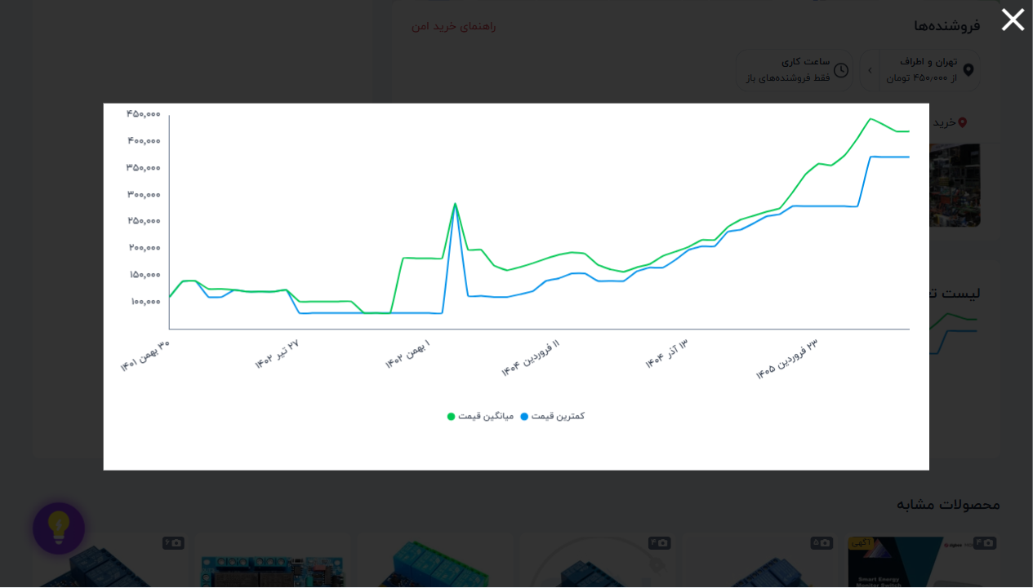

 |  | 📈 نمودار تغییر قیمت: ماژول MP3 PLAYER - TFT AND USB
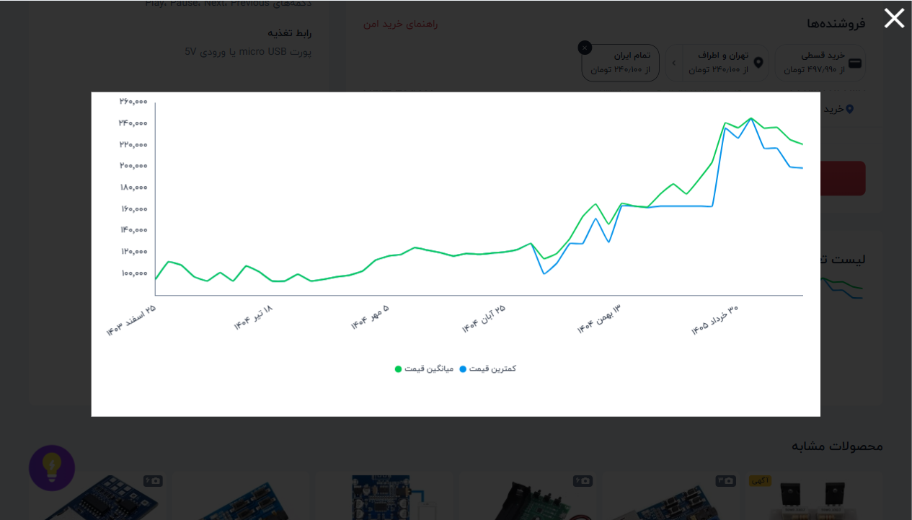

 |  | 📈 نمودار تغییر قیمت: ماژول تشخیص رنگ TCS3200 مدل GY31
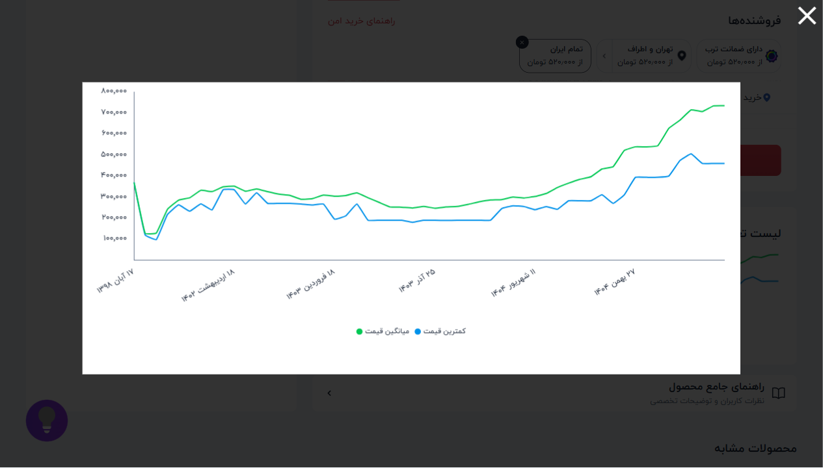

 |  | 📈 نمودار تغییر قیمت: ماژول Zigbee-CC2530 با آنتن


 |  | 📈 نمودار تغییر قیمت: ماژول MiniUSB TO TTL FT232RL برد قر


 |  | 📈 نمودار تغییر قیمت: ماژول درایور LCD کاراکتری 16*2 دارا


 |  | 📈 نمودار تغییر قیمت: ماژول کاهنده XL4015 5A با هیت سینک


 |  | 📈 نمودار تغییر قیمت: شیلد ال سی دی LCD 2*16 آردوینو


 |  | 📈 نمودار تغییر قیمت: ماژول بخار آب سرد 400 میلی لیتر است


 |  | 📈 نمودار تغییر قیمت: ولت مترقرمز پنلی بزرگ قابدار DC-0.5


 |  | 📈 نمودار تغییر قیمت: ماژول ACS712-5A


 |  | 📈 نمودار تغییر قیمت: ماژول NRF24L01+PA+LNA آنتن دار فرست


 |  | 📈 نمودار تغییر قیمت: درایور استپ ARDUINO 8825


 |  | 📈 نمودار تغییر قیمت: ماژول کنترلر دما و رطوبت دیجیتال مد


 |  | 📈 نمودار تغییر قیمت: برد SIM808 به همراه آنتن GSM و آنتن


 |  | 📈 نمودار تغییر قیمت: برد اکو و پری آمپلی فایر حرفه ای X


 |  | 📈 نمودار تغییر قیمت: مبدل USB2 to RS485/RS422 DTECH مدل


 |  | 📈 نمودار تغییر قیمت: ماژول سنسور مادون قرمز TCRT5000


 |  | 📈 نمودار تغییر قیمت: استپ موتور 5 ولت 28BYJ-48


 |  | 📈 نمودار تغییر قیمت: دیمر 2000 وات AC-220V


 |  | 📈 نمودار تغییر قیمت: ولت متر بدون قاب سبز 0.36


 |  | 📈 نمودار تغییر قیمت: ولت متر آمپر متر 10A 100V DC قرمز آ


 |  | 📈 نمودار تغییر قیمت: شارژر باتری TP4056 سه چیپ با اندروی


 |  | 📈 نمودار تغییر قیمت: ماژول شارژر باتری TP4056 تک چیپ با


 |  | 📈 نمودار تغییر قیمت: ماژول روتاری انکودر KY-040


 |  | 📈 نمودار تغییر قیمت: برد توسعه ESP8266 WEMOS با حافظه فل


 |  | 📈 نمودار تغییر قیمت: ماژول GPS UBLOX NEO-7M


 |  | 📈 نمودار تغییر قیمت: ولت متر قابدار قرمز AC 70-500V سایز


 |  | 📈 نمودار تغییر قیمت: ولت متر قرمز پنلی بزرگ قابدار سایز


 |  | 📈 نمودار تغییر قیمت: ماژول رله فتوسل XH-M131 مدل 12 ولت


 |  | 📈 نمودار تغییر قیمت: ماژول مبدل DC-DC کاهنده 5 آمپر XL40


 |  | 📈 نمودار تغییر قیمت: ماژول مبدل ترموکوپل MAX6675K


 |  | 📈 نمودار تغییر قیمت: ماژول مبدل کابل آبی PL2303 USB TO T


 |  | 📈 نمودار تغییر قیمت: ماژول مبدل کابل صورتی PL2303HXD USB


 |  | 📈 نمودار تغییر قیمت: ماژول SIM800L برد قرمز


 |  | 📈 نمودار تغییر قیمت: ماژول فاصله سنج GP2Y0A41YK0F شارپ


 |  | 📈 نمودار تغییر قیمت: ماژول سنسور جریان ACS712-20A


 |  | 📈 نمودار تغییر قیمت: ماژول کنترل دور موتور 1203B جریان 3


 |  | 📈 نمودار تغییر قیمت: PWM 10A DC


 |  | 📈 نمودار تغییر قیمت: ولت متر پنلی کوچک قابدار 0.36 (قرمز


 |  | 📈 نمودار تغییر قیمت: ولت متر بدون قاب آبی 0.36

